Anotação


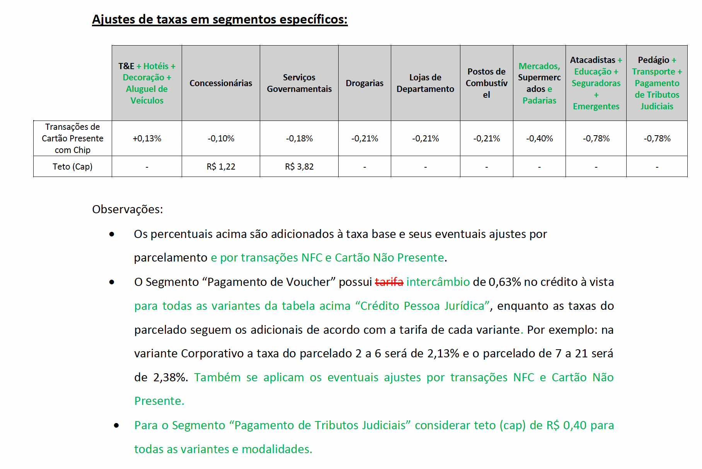

Jorge, preciso te passar as particularidades do Manual pois a ELO tem uma parte confusa par Voucher/pre Pago/Internacional e Beneficio. Foi mapeada as tarifas mas quando for trabalhar na tabela vamos nos reunir para eu poder te explicar

